Пропозиція_товари
 |  |  |  |  |  | Додаток №1 до Запиту
 | Форма цінової пропозиції

(Назва Учасника), надає свою пропозицію щодо участі у закупівлі протипожежного обладнання та господарського інвентарю.
Відомості про підприємство |  |  | Повне найменування учасника – суб’єкта господарювання
 |  |  | Ідентифікаційний код за ЄДРПОУ або реєстраційний номер облікової картки платника податків
 |  |  | Реквізити (адреса - юридична та фактична, телефон, факс, телефон для контактів, e-mail, розрахунковий рахунок)
Відомості про особу (осіб), які уповноважені представляти інтереси Учасника |  |  | (Прізвище, ім’я, по батькові, посада, контактний телефон).
Допускаються будь-які аналоги з технічними та функціональними характеристиками не гірше наведених. Учаснику необхідно вказати модель (торгову марку), виробника та детально зазначати технічні характеристики продукції у відповідності до параметрів та вимог технічного опису даної таблиці та надати фото. Вартість доставки має бути врахована у вартість товару.

№ п/п | Технічні характеристики та опис |  |  | Кількість |  | Ціна, за одиницю, (з урахуванням всіх податків і зборів) * | Вартість, грн., (з урахуванням всіх податків і зборів) *

 | Запит** |  | Пропозиція (вказати модель (торгову марку), виробника, параметри та характеристики продукції, фото) | Одиниця виміру | Кількість
 | Найменування товару Приклад візуалізації | Технічні характеристики
1 | 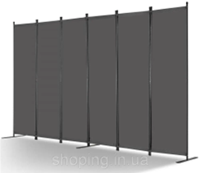 Перегородка для кімнати, 6 панелі | Перегородка для кімнати Кількість панелей: 6 Тип мобільності: стаціонарний Колір: сірий Тканина міжкімнатної перегородки виконана з тканини Оксфорд з додатковим світлозахисним покриттям, що забезпечує підвищену конфіденційність. Залізна рама збирається за допомогою закруглених гвинтів для зручності встановлення, а подовжена металева основа забезпечує чудову стабільність. Розміри виробу: ширина - 336 см (±5%); висота - 180,5 см (±5%); глибина - 45 см (±5%). Комплектація: 24 × гвинти M6×35 мм, 4 × гвинти M6×20 мм, 1 × шестигранний ключ (Allen), 15 × двосторонні U-подібні болти, 1 × інструкція користувача |  | шт. | 2 |  | 0.00
2 | 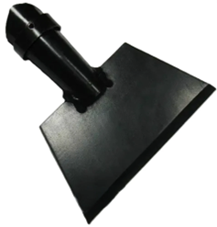 Льодоруб з держаком | Льодоруб-шкребок Матеріал: Загартована сталь Держак: Дерев'яний Рукоятка: Пряма Довжина робочої частини: 200 мм Висота робочої частини: 70 мм Висота загальна: 1600 мм Конструкція: суцільнометалева робоча частина |  | шт. | 1 |  | 0.00
3 | 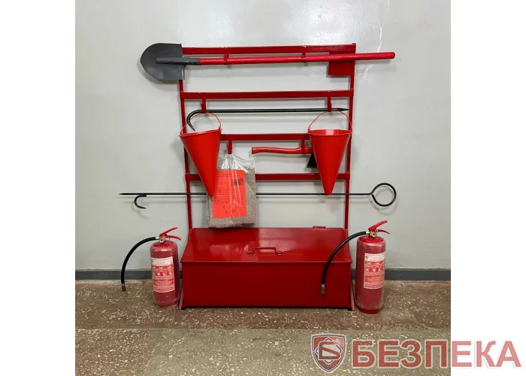 Стенд пожежний відкритого типу зі стаціонарним ящиком для піску | Стенд пожежний відкритого типу зі стаціонарним ящиком для піску повинен відповідати: наказу МВС України від 30.12.2014 №1417 "Про затвердження Правил пожежної безпеки в Україні" ДБН В.2.5-56:2014 та інших нормативних актів, що регулюють питання пожежної безпеки. Стенд пожежний відкритого типу із стаціонарним ящиком для піску використовується для зберігання пожежного інструменту, інвентарю. Конструкція - відкритий щит, кріпиться на ящик з відкидною кришкою. В кутку щитка знаходиться пластинка, на яку наносяться порядковий номер щита і номер телефону для виклику пожежно-рятувальних підрозділів. Матеріал – метал; Колір – червоний; Загальні розміри стенда - висота від 1700 до 2000 мм; ширина від 1200 до 1400 мм; Ящик 800*400-420 мм Комплектація: лом - 1шт. Маса - не більше 4,5 кг, довжина - не менше 1100 мм, діаметр - не менше 20 мм. Особливості: складається з основи та двох робочих частин. Основа виконання з металевого стержня діаметром не менше 20 мм. Робочі частини лома - одна у вигляді гака, зігнутого під кутом 45° до основи, з чотиригранним оточенням, інша - у вигляді плоского леза. У основі стержня на відстані 200 мм від гака є отвір, в який вставлене зварне кільце діаметром 30 мм із товщиною дроту 5 мм; багор - 1шт. маса - не більше 5кг, довжина - від 1600 до 2000 мм, діаметр металевого стержня - 16-20 мм. Складається з основи, рукоятки і робочої частини. Основа виконана з металевого стержня. Робоча частина багра - сталевий гак зі списом. Рукоятка у вигляді кільця; |  | набір | 1 |  | 0.00

4 | Вогнегасник ВП-5 | Вогнегасник порошковий ВП-5 — універсальний переносний вогнегасник закачаного типу. Робоча речовина - суміш мінеральних солей загального призначення; вага вогнегасника із зарядом - від 7,2 кілограмів до 8,3 кг; вага гасячого заряду – 5 кілограмів; максимальна площа гасіння – до 15 м.кв.; довжина викиду струменя порошку - не менше 3 метрів; максимальний тиск - 1,6 мПа або 16 бар; термін експлуатації виробу - 10 років; діапазон допустимих температур зберігання – від -20°C до +50°C |  | шт. | 21 |  | 0.00
5 | 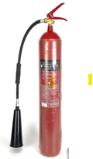 Вогнегасник ВВК-5 | Вогнегасник вуглекислотний (ВВК-5) Вогнегасник призначений для гасіння пожеж класу В1. Зберігає працездатність в діапазоні температур від - 20 ° С до + 50 ° С Характеристики: Місткість корпусу, л - 7. Маса вогнегасної речовини, кг - 5. Довжина викиду струменя вуглекислоти рідкої - не менше 4 метрів; Максимальна площа гасіння – до 40 м.кв.; Максимальний внутрішній тиск в корпусі вогнегасника при температурі + 50 ° С, МПа - 15 Призначений термін служби, років - 10 років. |  | шт. | 1 |  | 0.00
Всього вартість пропозиції, грн* |  |  |  |  |  | 0.00
* Товариство Червоного Хреста України є громадською неприбутковою організацією і просить надати максимальні знижки на товар, вказаний у ціновій пропозиції.
**Закупівля здійснюється окремими позиціями.
Умови оплати: _________________ (прописати)
Термін доставки товару з моменту укладення договору: ______________ (календарних днів, прописати)

Примітка: вартість одиниці продукції та загальну вартість пропозиції потрібно заповнювати у гривнях, зазначаючи цифрове значення, яке має не більше двох знаків після коми.
Ми погоджуємось, що всі витрати, пов’язані з доставкою товару, завантажувально-розвантажувальними роботами здійснюються за рахунок Постачальника за наданою адресою.
Ми погоджуємося та ознайомлені з умовами типового Договору ТЧХУ (Додаток №2 до Запиту).
Ми погоджуємося з умовами, що Замовник має право розділити дану закупівлю між декількома постачальниками за умови наявності більш вигідних умов на різні позиції.
Ми погоджуємося з умовами, що Ви можете відхилити нашу чи всі надані пропозиції, та розуміємо, що Ви не обмежені у прийнятті будь-якої іншої пропозиції з більш вигідними для Вас умовами.
Ми погоджуємось зафіксувати цінову пропозицію протягом 90 календарних днів з моменту подачі
Подаючи свою пропозицію ми підтверджуємо повну комплектацію та відповідність умовам зазначеним в Запиті.
Учасники повинні надсилати цінові пропозиції з підписом і печаткою (за наявності)

 | Керівник організації/ФОП:____________________________ ( ____________________)
 | МП підпис ПІБ

